Easter Class Key
WILLKOMMEN IM OSTER - ESCAPE ROOM! |  |  |  |  |  |  |  |  |  |  |  |  |  | WELCOME TO THE EASTER-ESCAPE ROOM!

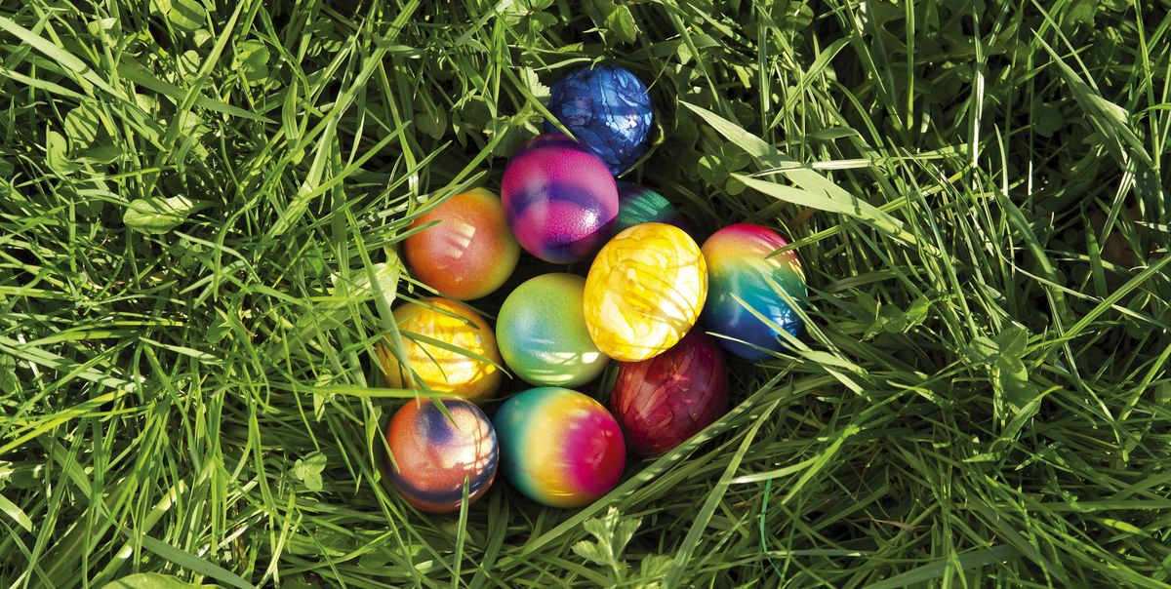 |  |  |  |  |  |  | 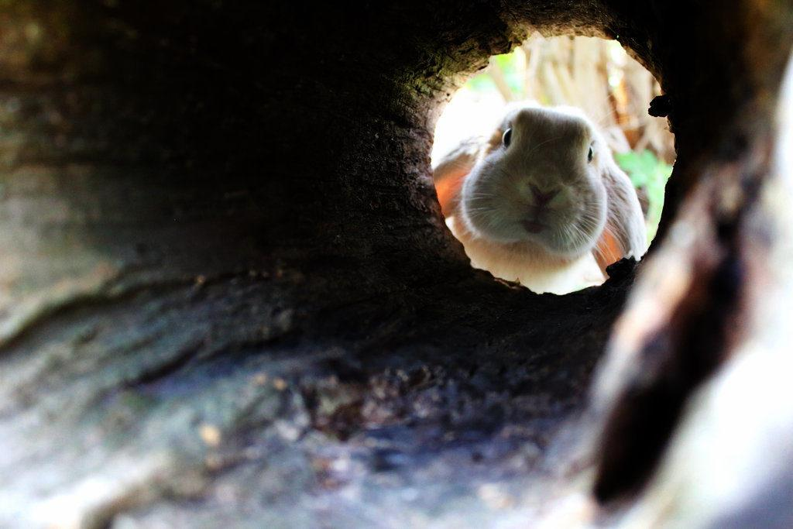

 |  |  |  |  |  |  |  |  |  |  |  |  |  |  |  |  |  |  |  |  |  |  |  |  |  |  |  |  |  |  |  |  |  |  |  |  |  |  |  |  |  |  |  |  |  |  |  |  |  |  |  |  |  |  |  |  |  |  |  |  |  |  |  |  | Das habt ihr gut gelöst! |  |  |  |  | You solved that perfectly!

 |  |  |  |  |  |  |  |  |  |  |  |  |  |  |  |  |  |  |  |  |  |  |  |  |  |  |  |  |  |  |  |  |  |  |  |  |  |  |  |  |  |  |  |  |  |  |  |  |  |  |  |  |  |  |  |  |  |  |  |  |  |  |  |  | Aufgabe #6 |  |  |  |  | Task #6
An einem Sonntag im Frühling wundert ihr Euch, dass etwas farbiges in Eurem Garten liegt. Als ihr näher herantritt, seht ihr, dass es bunte Eier sind! |  |  |  |  |  |  |  |  |  |  |  |  |  |  |  |  |  |  |  | On a Sunday in the spring, you are surprised by something colorful in your garden. When you approach, you see colored eggs!
Als ihr sie euch greifen wollt, stürzt der Boden ein und ihr fallt in ein tiefes Loch. |  |  |  |  |  |  |  |  |  |  |  |  | Ihr könnt nur einen weißen Hasen entdecken, der sich schnell davon macht. |  |  |  |  |  |  |  |  | When you try to pick them up, you fall into a deep hole. You can only spot a white rabbit, which runs away quickly! |  |  |  |  |  |  |  |  |  |  |  |  |  |  |  |  |  |  |  |  |  |  |  |  |  |  |  |  |  |  |  |  |  |  |  |  |  |  |  |  |  |  | Ostereier gibt es deshalb, weil man sie während der Fastenzeit vor Ostern |  |  |  |  |  |  |  |  |  |  |  |  | We have easter eggs, because during lent before Easter,
 |  |  |  |  |  |  |  |  |  |  |  |  |  |  |  |  |  |  |  |  |  |  |  |  |  |  |  |  |  |  |  |  |  |  |  |  |  |  |  |  |  |  |  |  |  |  |  |  |  |  |  |  |  |  |  |  |  |  |  |  |  |  |  |  | traditionell nicht essen darf (Kein Fleisch und keine Eier). |  |  |  |  |  |  |  |  |  |  |  |  | traditionally it was forbidden to eat them (no meat and no eggs).
Ihr dachtet Euch bestimmt, das ist vorwärts wie rückwärts, aber das ist es nicht! |  |  |  |  |  |  |  |  |  |  |  |  | So einfach könnt ihr aus dem Loch nicht heraus. |  |  |  |  |  | You probably thought: forwards and backwards work the same, but you were wrong! You can't get out of this hole so easily. |  |  |  |  |  |  |  |  |  |  |  |  |  |  |  |  |  |  |  |  |  |  |  |  |  |  |  |  |  |  |  |  |  |  |  |  |  |  |  |  |  |  |  |  |  | Deswegen werden sie gekocht, damit sie bis nach der Fastenzeit haltbar sind. |  |  |  |  |  |  |  |  |  |  |  |  | Because of that, they are cooked, so they keep until after lent.
Um heraus zu kommen, müsst ihr zwei Code-Wörter herausfinden: |  |  |  |  |  |  |  |  |  |  |  | In order to get out, you have to find out two code words: |  |  |  |  |  |  |  |  |  |  |  |  |  |  |  |  |  |  |  |  |  |  |  |  |  |  |  |  |  |  |  |  |  |  |  |  |  |  |  |  |  |  |  |  |  |  |  |  |  |  |  |  | Diese endet mit dem Ostersonntag. |  |  |  |  |  |  |  |  |  |  |  |  | Lent ends with Easter Sunday.

E | S | A | H | R | E | T | S | O |  | M | M | O | K |  |  |  |  |  |  |  |  |  |  |  |  |  |  |  |  |  |  |  |  |  |  |  |  |  |  |  |  |  |  |  |  |  |  |  |  |  |  |  |  |  |  |  |  |  |  |  |  |  |  |  | a) Wie nennen wir den Tag, an dem die Fastenzeit vor Ostern beginnt? |  |  |  |  |  |  |  |  |  |  |  |  | What do we call the day lent begins?

 |  |  |  |  |  |  |  |  |  |  |  |  |  |  |  |  |  |  |  |  |  |  |  |  |  |  |  |  |  |  |  |  |  |  |  |  |  |  |  |  |  |  |  |  |  |  |  |  |  |  |  |  |  |  |  |  |  |  |  |  |  |  |  |  | A | S | C | H | E | R | M | I | T | T | W | O | C | H
Dazu stelle ich euch 8 Aufgaben. Für jede gelöste Aufgabe bekommt ihr 1-2 Buchstaben. |  |  |  |  |  |  |  |  |  |  |  |  |  |  |  | To find them, I will give you 8 Tasks. For every correctly answered one, you get 1-2 letters -- |  |  |  |  |  |  |  |  |  |  |  |  |  |  |  |  |  |  |  |  |  |  |  |  |  |  |  |  |  |  |  |  |  |  |  |  |  |  |  |  |  |  |  |  |  |  |  |  |  |  |  |  | F17 |  | K17
und eine Zahl, die euch zur nächsten Aufgabe führt. |  |  |  |  |  |  |  |  |  |  |  |  |  |  |  | and a number, that will get you to your next task.
Das Lösungswort füllt sich von alleine! Seht es euch an, wenn ihr fertig seid, sonst verliert ihr Eure Spur. |  |  |  |  |  |  |  |  |  |  |  |  |  |  |  | The final word auto-fills! You don't need to go back to that after solving a task. Wait until the end to check, or you'll get lost. |  |  |  |  |  |  |  |  |  |  |  |  |  |  |  |  |  |  |  |  |  |  |  |  |  |  |  |  |  |  |  |  |  |  |  |  |  |  |  |  |  |  |  |  |  |  |  |  | Wie viele Tage vor Ostern fasten wir genau? |  |  |  |  |  |  |  |  |  | BW2 | 40
Wenn möglich, sollt ihr in der Gruppe zusammen arbeiten und besprechen, um die Antworten zu finden. |  |  |  |  |  |  |  |  |  |  |  |  |  |  |  | You are invited to work together as a team and talk to each other (in German, if possible, depending on your level) |  |  |  |  |  |  |  |  |  |  |  |  |  |  |  |  |  |  |  |  |  |  |  |  |  |  |  |  |  |  |  |  |  |  |  |  |  |  |  |  |  |  |  |  |  |  |  |  | How many days before easter do we fast exactly?
Googeln ist erlaubt und erwünscht! (Am besten auf deutschen Seiten, denn alle Antworten sind auf Deutsch). |  |  |  |  |  |  |  |  |  |  |  |  |  |  |  | Using Google is allowed and encouraged! (Try to search for the answers on German pages, all answers are in German!)
Ihr könnt zu Zellen springen über Help -> Tippt in Suchleiste "Go To" -> A25 (oder welche Zelle ihr braucht). |  |  |  |  |  |  |  |  |  |  |  |  |  |  |  | You can jump to the next question using this short cut: Help --> Type in search bar "Go To" and fill in your destination (for example, A25)

Sobald ihr das Lösungswort habt, hebt Eure Hand im Breakout Room! Dann komme ich vorbei. |  |  |  |  |  |  |  |  |  |  |  |  |  |  |  | As soon as you have the full code word, raise your hand in the breakout room and I will come to hear it!
Los geht's! |  |  |  |  |  |  |  |  |  |  |  |  |  |  |  | Let's go!

Aufgabe #1 |  |  | Task #1

a) Wer bringt die Ostereier? |  |  |  |  |  |  | Who brings the easter eggs?
Hinweise: Ich bin weiß und flauschig. |  |  |  |  |  |  | Hint: I am white and fluffy.

ANTWORT: |  |  | H | A | S | E
ANSWER |  |  | D17

b) Was ist heute für ein Tag? |  |  |  |  |  |  | What day might be today?

ANTWORT: |  |  | O | S | T | E | R | S | O | N | N | T | A | G
ANSWER |  |  |  |  | G17

ZAHL: Am wievielten Frühlingsvollmond ist Ostern? |  |  |  |  |  |  |  |  |  | On which spring full moon does easter fall?
Number
 |  |  |  | Nächste Aufgabe: |  |  | BK15 | 1
 |  |  |  | Next Task:

Aufgabe 1 |  | A29
Aufgabe 2 |  | BK151
Aufgabe 3 |  | CE113
Aufgabe 4 |  | Y119
Aufgabe 5 |  | B224
Aufgabe 6 |  | DD9
Aufgabe 7 |  | BW240
Aufgabe 8 |  | DP145
Hinweis |  | A15

 |  |  |  |  |  |  |  |  |  |  |  |  |  |  |  |  |  |  |  |  |  |  |  |  |  |  |  |  |  |  |  |  |  |  |  |  |  |  |  |  |  |  |  |  |  |  |  |  |  |  |  |  |  | Sehr gut! |  |  |  | Very good!

 |  |  |  |  |  |  |  |  |  |  |  |  |  |  |  |  |  |  |  |  |  |  |  |  |  |  |  |  |  |  |  |  |  |  |  |  |  |  |  |  |  |  |  |  |  |  |  |  |  |  |  |  |  | Aufgabe #3: |  |  |  | Task # 3

 |  |  |  |  |  |  |  |  |  |  |  |  |  |  |  |  |  |  |  |  |  |  |  |  |  |  |  |  |  |  |  |  |  |  |  |  |  |  |  |  |  |  |  |  |  |  |  |  |  |  |  |  |  | a) Welche drei Tage sind die wichtigsten für Ostern? |  |  |  |  |  |  |  |  | Which three days are the most important for Easter?

 |  |  |  |  |  |  |  |  |  |  |  |  |  |  |  |  |  |  |  | Ihr kommt der Sache schon näher! |  |  |  |  |  |  | You're getting closer! |  |  |  |  |  |  |  |  |  |  |  |  |  |  |  |  |  |  |  |  |  |  |  |  |  |  |  | G | R | Ü | N | Donnerstag |  |  |  | ... Thursday
 |  |  |  |  |  |  |  |  |  |  |  |  |  |  |  |  |  |  |  |  |  |  |  |  |  |  |  |  |  |  |  |  |  |  |  |  |  |  |  |  |  |  |  |  |  |  |  |  |  |  |  |  |  |  |  | E17
 |  |  |  |  |  |  |  |  |  |  |  |  |  |  |  |  |  |  |  | Aufgabe #4 |  |  |  | Task #4 |  |  |  |  |  |  |  |  |  |  |  |  |  |  |  |  |  |  |  |  |  |  |  |  |  |  |  |  |  |  |  | K | A | R | Freitag |  |  |  | ... Friday
 |  |  |  |  |  |  |  |  |  |  |  |  |  |  |  |  |  |  |  |  |  |  |  |  |  |  |  |  |  |  |  |  |  |  |  |  |  |  |  |  |  |  |  |  |  |  |  |  |  |  |  |  |  |  |  | C17
 |  |  |  |  |  |  |  |  |  |  |  |  |  |  |  |  |  |  |  | a) Warum überhaupt Eier und Hasen an Ostern? Was symbolisieren sie? |  |  |  |  |  |  |  |  |  |  |  |  | Why eggs and bunnies at Easter? What do they symbolize? |  |  |  |  |  |  |  |  |  |  |  |  |  |  |  |  |  |  |  |  | O | S | T | E | R | Sonntag |  |  |  | ... Sunday

 |  |  |  |  |  |  |  |  |  |  |  |  |  |  |  |  |  |  |  | F | R | U | C | H | T | B | A | R | K | E | I | T
 |  |  |  |  |  |  |  |  |  |  |  |  |  |  |  |  |  |  |  |  |  |  |  |  |  |  |  |  | N17
 |  |  |  |  |  |  |  |  |  |  |  |  |  |  |  |  |  |  |  |  |  |  |  |  |  |  |  |  |  |  |  |  |  |  |  |  |  |  |  |  |  |  |  |  |  |  |  |  |  |  |  |  |  | c) Addiere die Daten (Tag + Monat + Tag + Monat...) aller drei Tage diesen Jahres |  |  |  |  |  |  |  |  |  | Add up all the dates (day(T)+month(M)+day+month...) of all three days
 |  |  |  |  |  |  |  |  |  |  |  |  |  |  |  |  |  |  |  | ZAHL: Wie viele Pfoten hat ein Hase? |  |  |  |  |  |  |  | NUMBER: How many paws does a bunny have?
 |  |  |  |  |  |  |  |  |  |  |  |  |  |  |  |  |  |  |  |  |  |  |  |  |  |  |  |  |  |  |  |  |  |  |  |  |  |  |  |  |  |  |  |  |  |  |  |  |  |  |  |  |  |  | 1 | 4 | 2 | 4 | 4 | 4 | Y1 | 19
 |  |  |  |  |  |  |  |  |  |  |  |  |  |  |  |  |  |  |  | Nächste Aufgabe: |  |  |  |  | B22 | 4 |  |  |  |  |  |  |  |  |  |  |  |  |  |  |  |  |  |  |  |  |  |  |  |  |  |  |  |  | T | M | T | M | T | M
 |  |  |  |  |  |  |  |  |  |  |  |  |  |  |  |  |  |  |  | Next Task:

 |  |  |  |  |  |  |  |  |  |  |  |  |  |  |  |  |  |  |  |  |  |  |  |  |  |  |  |  |  |  |  |  |  |  |  |  |  |  |  |  |  |  |  |  |  |  |  |  |  |  |  |  |  |  |  |  |  |  |  |  |  |  |  |  |  |  |  |  |  |  |  |  |  |  |  |  | Endspurt! |  |  |  | Final sprint!

 |  |  |  |  |  |  |  |  |  |  |  |  |  |  |  |  |  |  |  |  |  |  |  |  |  |  |  |  |  |  |  |  |  |  |  |  |  |  |  |  |  |  |  |  |  |  |  |  |  |  |  |  |  |  |  |  |  |  |  |  |  |  |  |  |  |  |  |  |  |  |  |  |  |  |  |  | Aufgabe #8 |  |  |  | Task #8

 |  |  |  |  |  |  |  |  |  |  |  |  |  |  |  |  |  |  |  |  |  |  |  |  |  |  |  |  |  |  |  |  |  |  |  |  |  |  |  |  |  |  |  |  |  |  |  |  |  |  |  |  |  |  |  |  |  |  |  |  |  |  |  |  |  |  |  |  |  |  |  |  |  |  |  |  | a) Was für ein geflochtenes, süßes Gebäck gibt es traditionell noch an Ostern?
 |  |  |  |  |  |  |  |  |  |  |  |  |  |  |  |  |  |  |  |  |  |  |  |  |  |  |  |  |  |  |  |  |  |  |  |  |  |  |  |  |  |  |  |  |  |  |  |  |  |  |  |  |  |  |  |  |  |  |  |  |  |  |  |  |  |  |  |  |  |  |  |  |  |  |  |  |  | What kind of braided, sweet baked good do we traditionally eat at Easter time?
 |  |  |  |  |  |  |  |  |  |  |  |  |  |  |  |  |  |  |  |  |  |  |  |  |  |  |  |  |  |  |  |  |  | Richtig! Ostern ist immer am Sonntag nach dem ersten Frühlingsvollmond. |  |  |  |  |  |  |  |  |  |  | Correct! Easter is always on the FIRST Sunday after the first full moon in spring.
 |  |  |  |  |  |  |  |  |  |  |  |  |  |  |  |  |  |  |  |  |  |  |  |  |  |  |  |  |  |  |  |  |  |  |  |  |  |  |  |  |  |  |  |  |  |  |  |  |  |  |  |  |  |  |  |  |  |  |  |  |  |  |  |  |  |  |  |  |  |  |  |  |  |  |  |  |  | Oster- | Z | O | P | F
 |  |  |  |  |  |  |  |  |  |  |  |  |  |  |  |  |  |  |  |  |  |  |  |  |  |  |  |  |  |  |  |  |  | Aufgabe # 2: |  |  |  | Task # 2 |  |  |  |  |  |  |  |  |  |  |  |  |  |  |  |  |  |  |  |  |  |  |  |  |  |  |  |  |  |  |  |  |  |  |  |  |  |  |  | Easter- |  | M17

 |  |  |  |  |  |  |  |  |  |  |  |  |  |  |  |  |  |  |  |  |  |  |  |  |  |  |  |  |  |  |  |  |  | a) Aus welcher Religion kommen unsere Oster-Traditionen? |  |  |  |  |  |  |  |  |  |  | Which religion do our easter traditions come from? |  |  |  |  |  |  |  |  |  |  |  |  |  |  |  |  |  |  |  |  |  |  |  |  |  |  |  |  |  |  |  | ZAHL: An welcher Stelle des Alphabets steht der Lösungs-Buchstabe? (Grün)
 |  |  |  |  |  |  |  |  |  |  |  |  |  |  |  |  |  |  |  |  |  |  |  |  |  |  |  |  |  |  |  |  |  |  |  |  |  |  |  |  |  |  |  |  |  |  |  |  |  |  |  |  |  |  |  |  |  |  |  |  |  |  |  |  |  |  |  |  |  |  |  |  |  |  |  |  | NUMBER: On which place in the alphabet is the final letter? (Green)
 |  |  |  |  |  |  |  |  |  |  |  |  |  |  |  |  |  |  |  |  |  |  |  |  |  |  |  |  |  |  |  |  |  |  | C | H | R | I | S | T | E | N | T | U | M
 |  |  |  |  |  |  |  |  |  |  |  |  |  |  |  |  |  |  |  |  |  |  |  |  |  |  |  |  |  |  |  |  |  |  |  |  |  |  | H17 |  |  |  |  |  |  |  |  |  |  |  |  |  |  |  |  |  |  |  |  |  |  |  |  |  |  |  |  |  |  |  |  |  |  |  |  |  |  |  |  |  |  |  | A | 15 | Dort ist der letzte Hinweis versteckt, den ihr braucht!
 |  |  |  |  |  |  |  |  |  |  |  |  |  |  |  |  |  |  |  |  |  |  |  |  |  |  |  |  |  |  |  |  |  |  |  |  |  |  |  |  |  |  |  |  |  |  |  |  |  |  |  |  |  |  |  |  |  |  |  |  |  |  |  |  |  |  |  |  |  |  |  |  |  |  |  |  |  |  |  |  |  |  |  |  | This is where the last hint you need is hidden

 |  |  |  |  |  |  |  |  |  |  |  |  |  |  |  |  |  |  |  |  |  |  |  |  |  |  |  |  |  |  |  |  |  | b) Welches Ereignis wird an Ostern gefeiert? |  |  |  |  |  |  |  |  |  |  | Which event do we celebrate on easter?

 |  |  |  |  |  |  |  |  |  |  |  |  |  |  |  |  |  |  |  |  |  |  |  |  |  |  |  |  |  |  |  |  |  | Die... | A | U | F | E | R | S | T | E | H | U | N | G | ... von Jesus Christus
 |  |  |  |  |  |  |  |  |  |  |  |  |  |  |  |  |  |  |  |  |  |  |  |  |  |  |  |  |  |  |  |  |  | The... |  |  |  | A17 |  |  |  |  |  |  |  |  | ... of Jesus Christ

 |  |  |  |  |  |  |  |  |  |  |  |  |  |  |  |  |  |  |  |  |  |  |  |  |  |  |  |  |  |  |  |  |  | ZAHL: Am wievielten Tag ist Jesus Christus laut der Bibel auferstanden? |  |  |  |  |  |  |  |  |  |  |  |  | After how many days did Jesus ascend according to the bible?

 |  |  |  |  |  |  |  |  |  |  |  |  |  |  |  |  |  |  |  |  |  |  |  |  |  |  |  |  |  |  |  |  |  | Nächste Aufgabe: |  |  |  | CE11 | 3
 |  |  |  |  |  |  |  |  |  |  |  |  |  |  |  |  |  |  |  |  |  |  |  |  |  |  |  |  |  |  |  |  |  | Next Task:

 | Super! Ihr habt schon die Hälfte! |  |  |  |  |  |  | Great! You are at the half-way mark!

 | Aufgabe #5 |  |  |  | Task #5

 | Ein Oster-Kreuzworträtsel für Euch! (Tipp: Alle Wörter sind Verben!) |  |  |  |  |  |  |  |  |  |  |  |  |  |  |  |  | Was kann man alles mit Ostereiern machen? |  |  |  |  | What can you do with easter eggs?
 | An easter-themed crossword puzzle for you! (Hint: All words are verbs!) |  |  |  |  |  |  |  |  |  |  |  |  |  |  |  |  | 1. Es als Speise zu uns nehmen |  |  |  |  | 1. Take it in as a meal
 |  |  |  |  |  |  |  |  |  |  |  |  |  |  |  |  |  | 2. Es für andere unsichtbar machen |  |  |  |  | 2. Make it invisible to others
 |  |  |  |  |  |  |  |  | 3 |  |  |  |  |  |  |  |  | 3. Anderen damit eine Freude machen |  |  |  |  | 3. Bring others delight with it.
 |  |  |  |  |  |  |  |  | V |  |  |  |  |  |  |  |  | 4. Versuchen, sie zu finden |  |  |  |  | 4. Try to find them.
 |  |  |  |  |  | 2 |  |  | E |  |  |  |  |  |  |  |  | 5. Sie aus dem Supermarkt bekommen |  |  |  |  | 5. Get them from the supermarket
 |  |  |  |  |  | V |  |  | R |  |  |  |  |  |  |  |  | 6. Sie mit Stiften oder Pinseln verschönern |  |  |  |  | 6. Make them prettier with pencils or brushes
 |  | 1 | E | S | S | E | N |  | S |  |  |  |  |  |  |  |  | 7. Sie in andere Farben eintauchen. |  |  |  |  | 7. Dip them into other colors.
 |  |  |  |  |  | R |  |  | C
 |  |  |  |  | B17 | S | U | C | H | E | N | 4
 |  |  |  |  |  | T |  |  | E |  |  |  |  |  |  |  | <-- | ZAHL: Wie oft ist der Buchstabe E im Rätsel aufgetaucht? |  |  |  |  | DD | 9
 | 5 | K | A | U | F | E | N |  | N
 |  |  |  |  |  | C |  |  | K |  |  |  |  |  |  |  |  |  |  |  |  |  |  |  |  |  |  |  |  |  |  |  |  |  |  |  |  |  |  |  |  |  |  |  |  | Ihr habt es fast geschafft! |  |  |  |  |  | You're almost there!
 |  |  |  |  |  | K |  | B | E | M | A | L | E | N | 6
 | 7 | F | Ä | R | B | E | N |  | N | L17 |  |  |  |  |  |  |  |  |  |  |  |  |  |  |  |  |  |  |  |  |  |  |  |  |  |  |  |  |  |  |  |  |  |  |  | Aufgabe #7 |  |  |  |  |  | Task# 7
 |  |  |  |  |  | N
 |  |  |  |  |  |  |  |  |  |  |  |  |  |  |  |  |  |  |  |  |  |  |  |  |  |  |  |  |  |  |  |  |  |  |  |  |  |  |  |  |  |  |  |  |  | Zur Belohnung nach der Fastenzeit gibt es auch besondere, süße Eier und Hasen. |  |  |  |  |  |  |  |  |  |  |  |  |  | As a reward after lent, we have special, sweet eggs and bunnies.
 |  |  |  |  |  |  |  |  |  |  |  |  |  |  |  |  |  |  |  |  |  |  |  |  |  |  |  |  |  |  |  |  |  |  |  |  |  |  |  |  |  |  |  |  |  | Aus was sind die gemacht? |  |  |  |  |  |  |  |  |  |  |  |  |  | What are they made of?

 |  |  |  |  |  |  |  |  |  |  |  |  |  |  |  |  |  |  |  |  |  |  |  |  |  |  |  |  |  |  |  |  |  |  |  |  |  |  |  |  |  |  |  |  |  | S | C | H | O | K | O | L | A | D | E

 |  |  |  |  |  |  |  |  |  |  |  |  |  |  |  |  |  |  |  |  |  |  |  |  |  |  |  |  |  |  |  |  |  |  |  |  |  |  |  |  |  |  |  |  |  | Tipp: Der berühmteste Hase aus diesem Material kommt von der Firma Lindt. |  |  |  |  |  |  |  |  |  |  |  |  |  | Hint: The most famous bunny made of this material is from a company called Lindt.

 |  |  |  |  |  |  |  |  |  |  |  |  |  |  |  |  |  |  |  |  |  |  |  |  |  |  |  |  |  |  |  |  |  |  |  |  |  |  |  |  |  |  |  |  |  | ZAHL: Seit wann gibt es die Firma Lindt? |  |  |  |  |  |  | 18 | 45 | --> | Nächste Aufgabe: |  |  | DP1 | 45
 |  |  |  |  |  |  |  |  |  |  |  |  |  |  |  |  |  |  |  |  |  |  |  |  |  |  |  |  |  |  |  |  |  |  |  |  |  |  |  |  |  |  |  |  |  | NUMBER: Since when does the company Lindt exist?

